Приложение 9
 |  |  | Приложение № 9
 |  |  | к муниципальной программе
 |  |  | городского округа город Воронеж
 |  |  | «Формирование современной городской среды
 |  |  | на территории городского округа город Воронеж
 |  |  | на 2018 - 2024 годы»

Визуализированный перечень образцов элементов оборудования

№ п/п | Наименование оборудования | Эскиз | Краткое описание
1 | 2 | 3 | 4
1 | Скамейка металлическая | 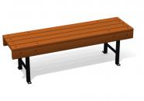 | Размеры должны быть (ДхШхВ) не менее 2250х350х395 мм и не более 2350х 450 х 495мм. Конструкционное исполнение должно включать: каркас - труба профильная прямоугольного сечения, сечение профиля (ШхВ) должно быть не менее 40х20 мм, толщина стенки профиля ≥2мм; металлическая полоса, сечение должно быть (ШхВ) не менее 20х3 мм. Сиденье - доска из древесины хвойных пород. Размер доски (ШхВ) должен быть не менее 35х90мм. На металлическом каркасе должно быть закреплено сиденье из продольных досок, расположенных на расстоянии друг от друга.
2 | Скамейка металлическая | 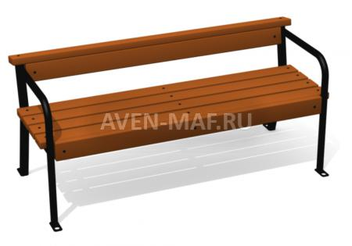 | Размеры должны быть (ДхШхВ) не менее 2250х500х610 мм и не более 2350х 600 х 710 мм. Конструкционное исполнение должно включать: каркас - труба водогазопроводная диаметр не менее 33,5 мм, профильная труба прямоугольного сечения, сечение профиля (ШхВ) должно быть не менее 40х20 мм, толщина стенки профиля ≥2мм; металлическая полоса, сечение должно быть (ШхВ) не менее 20х3. Сиденье - доска из древесины хвойных пород. Размер доски (ШхВ) должен быть не менее 35х90мм. На металлическом каркасе должно быть закреплено сиденье и спинка из продольных досок, расположенных на расстоянии друг от друга. По бокам сиденья должны быть расположены подлокотники.
3 | Скамейка металлическая | 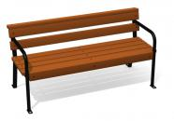 | Размеры должны быть (ДхШхВ) не менее 1400х520х745 мм и не более 1500х620х795 мм. Конструкционное исполнение должно включать: каркас - труба водогазопроводная диаметр не менее 21,3 мм, труба профильная прямоугольного сечения, сечение профиля (ШхВ) должно быть не менее 30х20 мм, толщина стенки профиля ≥2мм; металлическая полоса, сечение должно быть (ШхВ) не менее 20х3 мм. Сиденье - доска из древесины хвойных пород. Размер доски (ШхВ) должен быть не менее 35х90мм. На металлическом каркасе должно быть закреплено сиденье и спинка из продольных досок, расположенных на расстоянии друг от друга. По бокам сиденья должны быть расположены подлокотники.
4 | Скамейка с металлическими ножками | 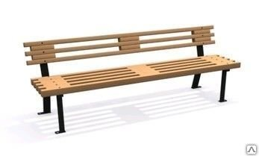 | Размеры должны быть (ДхШхВ) не менее 1910х520х685 мм и не более 2010х620х785 мм. Конструкционное исполнение должно включать: Каркас - труба профильная прямоугольного сечения, сечение профиля (ШхВ) должно быть не менее 40х20 мм, толщина стенки профиля ≥2мм; металлическая полоса, сечение должно быть (ШхВ) не менее 20х3 мм. Сиденье - доска из древесины хвойных пород. Размер доски (ШхВ) должен быть не менее 35х90мм. На металлическом каркасе должно быть закреплено сиденье и спинка из продольных досок, расположенных на расстоянии друг от друга.
5 | Стол со скамейками | 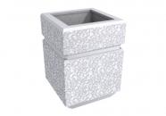 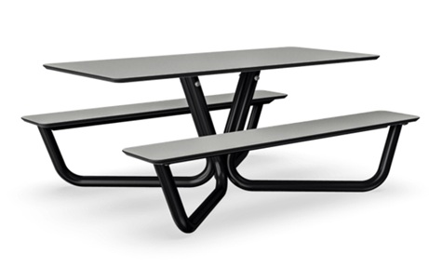 | Размеры (ДхШхВ) 2000х1680х770 мм. Основание - металлические трубы, столешница и сиденья - HPL панели.
6 | Скамейка | 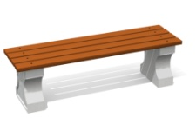 | Размеры (ДхШхВ) 1960х415х415мм. Для изготовления ножек должен быть использован цемент марки М-500 с добавлением речного намывного кварцевого песка (фракция 2-5 мм), щебня гранитного (фракция 5-20 мм) и фибры. Конструкция не предполагает использования каркаса из арматуры за счет увеличения количества фибры. Изделие должно быть отлито, ошкурено, оштукатурено, еще раз ошкурено, дважды покрыто краской по бетону и окрашено водно-дисперсионной краской на акриловой основе. Сидение - доска 35х90+-5 мм (древесина хвойных пород, грунт по дереву, краска на водной основе с защитными свойствами). При изготовлении конструкционных элементов должен быть использован оцинкованный крепеж.
7 | Лавочка бетонная | 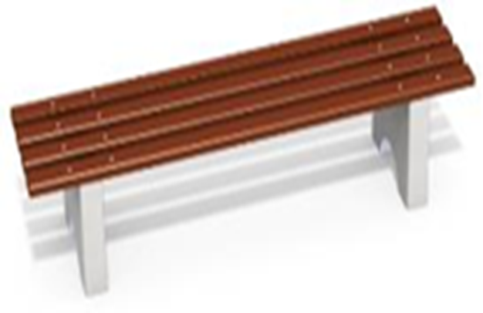 | Размеры (ДхШхВ) 2000х470х420 мм. Ножки: в количестве 2 шт. должны быть выполнены из бетона марки М150-М200 с армированным каркасом, и должны иметь пластины для крепления бруса. Брус: в количестве 4 шт. должен быть выполнен из бруса, сечением не менее 35х90 мм. Материалы: Деревянные бруски должны быть выполнены из сосновой древесины, подвергнуты специальной обработке и сушке, тщательно отшлифованы со всех сторон и покрашены в заводских условиях профессиональными двух компонентными красками. Все метизы должны быть оцинкованы.
8 | Лавочка бетонная со спинкой | 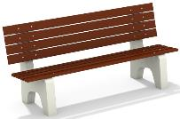 | Размеры (ДхШхВ) 2000х680х900мм. Ножки: в количестве 2шт. должны быть выполнены из бетона марки М150-М200 с армированным каркасом, и должны иметь пластины для крепления бруса. Брус: в количестве 8 шт. должен быть выполнен из бруса, сечением не менее 35х90 мм. Материалы: Деревянные бруски должны быть выполнены из сосновой древесины, подвергнуты специальной обработке и сушке, тщательно отшлифованы со всех сторон и покрашены в заводских условиях профессиональными двух компонентными красками. Все метизы должны быть оцинкованы.
9 | Скамейка | 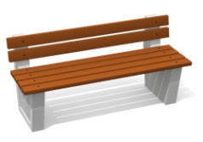 | Размеры (ДхШхВ) 1960х550х690мм. Материалы: Для изготовления ножек должен быть использован цемент марки М-500 с добавлением речного намывного кварцевого песка (фракция 2-5 мм), щебня гранитного (фракция 5-20 мм) и фибры. Конструкция не предполагает использования каркаса из арматуры за счет увеличения количества фибры. Изделие должно быть отлито, ошкурено, оштукатурено, еще раз ошкурено, дважды покрыто краской по бетону и окрашено водно-дисперсионной краской на акриловой основе. Сидение изготовлено из доски 35х90+-5 мм (древесина хвойных пород, грунт по дереву, краска на водной основе с защитными свойствами). При изготовлении конструкционных элементов должен быть использован оцинкованный крепеж.
10 | Урна бетонная квадратная |  | Размер урны должен быть не менее 390х300х585 мм и не более 492х 421 х 685 мм.Урна должна быть отлита из цемента с добавлением кварцевого песка и гранитного щебня и фибры, должна быть ошкурена, должна быть дважды оштукатурена, должна быть дважды покрыта краской по бетону и окрашена водно-дисперсионной краской на акриловой основе. Урна должна быть квадратная рельефная. Ведро-вставка должно быть с ручками, должно быть выполнено из оцинкованной листовой стали, толщина стали должна быть не менее 0,4 мм.
11 | Урна металлическая | 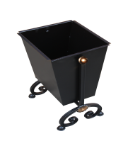 | Размер урны должен быть не менее 390х300х585 мм и не более 492х 421 х 685 мм. Объем короба должен быть не менее 37л. Конструкционное исполнение должно включать: Короб - металлический лист, толщина листа должна быть не менее 1,5мм.
12 | Светильник | 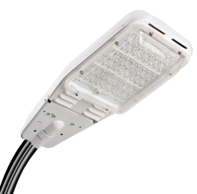 | Размер (ДхШхВ) 600х300х140 мм. Мощность 80 или 100 Вт., алюминиевый корпус, рассеиватель/крышка - пластик прозрачный (светопроницаемый)

Руководитель управления жилищно-коммунального хозяйства Д.В. Соломаха

